産地戦略
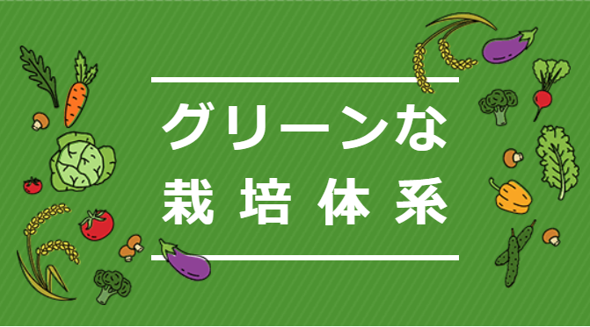
【No.R7-10-01】 みどりの食料システム戦略推進交付金のうちグリーンな栽培体系加速化事業
産地戦略 |  |  |  |  |  |  |  |  | 実施主体 |  |  |  | 群馬県（中部農業事務所 担い手・園芸課）
 |  |  |  |  |  |  |  |  | 都道府県 |  |  |  | 群馬県
 |  |  |  |  |  |  |  |  | 対象地域 |  |  |  | 群馬県前橋市
実施期間 令和８～１２年度 |  |  |  |  |  |  |  |  | 対象品目 |  |  |  | キュウリ

新たに取り入れる環境にやさしい栽培技術の分類
● | 化学農薬の使用量の低減 |  |  |  |  |  | 温室効果ガスの削減（水田からのメタンの排出削減） |  |  |  |  |  |  |  |  |  |  |  |  | 温室効果ガスの削減（プラスチック被覆肥料対策）
 | 化学肥料の使用量の低減 |  |  |  |  |  | 温室効果ガスの削減（バイオ炭の農地施用） |  |  |  |  |  |  |  |  |  |  |  |  | 温室効果ガスの削減（省資源化）
 | 有機農業の取組面積拡大 |  |  |  |  |  | 温室効果ガスの削減（石油由来資材からの転換） |  |  |  |  |  |  |  |  |  |  |  |  | 温室効果ガスの削減（その他）

目指す姿
 | 群馬県前橋市の施設キュウリは県内でも有数の産地である。近年、化学農薬を主体とした防除体系では微小害虫(ｱｻﾞﾐｳﾏ類、ｺﾅｼﾞﾗﾐ類、ﾁｬﾉﾎｺﾘﾀﾞﾆ､ﾊﾀﾞﾆ類)が防除しきれず、問題となっている。さらに生産者の高齢化により化学農薬散布の負担が課題となっている。 そこで本事業により、天敵製剤の導入による化学農薬の使用量低減及び農薬散布回数の削減等の効果を検証し、マニュアルを作成するとともにグリーンな栽培体系の普及を図る。

栽培マニュアルに記載のとおり
現在の栽培体系
 |  |  | ４月 |  | ５月 | ６月 |  | ７月 | ８月 |  |  | ９月 |  | 10月 | 11月 | 12月 |  |  | １月 | ２月 |  | ３月 | 備考
主な作業名

栽培マニュアルに記載のとおり
技術名

▼
グリーンな栽培体系
 |  |  | ４月 |  | ５月 | ６月 |  | ７月 | ８月 |  |  | ９月 |  | 10月 | 11月 | 12月 |  |  | １月 | ２月 |  | ３月 | 備考
栽培マニュアルに記載のとおり
主な作業名

技術名

グリーンな栽培体系等の取組面積の目標
 |  |  |  |  |  |  |  |  |  |  |  |  |  | 現状R7 |  |  | 目標R12 |  |  |  |  | 備考
（参考）対象品目の作付面積（ha） |  |  |  |  |  |  |  |  |  |  |  |  |  | 42 |  | ▶ |  | 42
グリーンな栽培体系の取組面積（ha） |  |  |  |  |  |  |  |  |  |  |  |  |  | 0.4 |  | ▶ |  | 3.7
環境にやさしい栽培技術の取組面積（ha） |  |  |  |  |  |  |  |  |  |  |  |  |  | 0.4 |  | ▶ |  | 3.7
省力化に資する技術の取組面積（ha） |  |  |  |  |  |  |  |  |  |  |  |  |  | 0.4 |  | ▶ |  | 3.7

環境にやさしい栽培技術・省力化に資する技術の概要
〈技術の内容・効果〉
分類 |  | 産地の慣行 |  |  |  |  |  |  |  |  |  | 新たに取り入れる技術 |  |  |  |  |  |  |  |  | 期待される効果
環境 省力 |  | 化学農薬のみの防除 |  |  |  |  |  |  |  |  |  | 天敵資材を活用したIPM |  |  |  |  |  |  |  |  | 化学農薬の使用回数の削減 薬剤抵抗性の発生リスク軽減
 |  |  |  |  |  |  |  |  |  | ▶

 |  |  |  |  |  |  |  |  |  | ▶

〈技術の効果の指標・目指すべき水準〉
分類 |  | 指標 |  |  |  |  |  |  |  |  |  |  |  | 現状 |  |  | 目指すべき水準 |  |  |  |  | 備考
環境 省力 |  | 化学農薬(殺虫剤)の使用回数（回） |  |  |  |  |  |  |  |  |  |  |  | 20 |  | ▶ |  | 15
 |  |  |  |  |  |  |  |  |  |  |  |  |  |  |  | ▶
 |  |  |  |  |  |  |  |  |  |  |  |  |  |  |  | ▶
 |  |  |  |  |  |  |  |  |  |  |  |  |  |  |  | ▶
＊環境にやさしい栽培技術のうち化学農薬・化学肥料の使用量の低減および省力化に資する技術については、原則、検証結果を踏まえて効果の指標・達成すべき水準を設定する
（有機農業の取組面積拡大、温室効果ガスの削減に資する技術については、当該欄の記載は任意とする）
＊化学農薬の使用量の低減については、どの剤の使用量を削減するのか、どの剤からどの剤へ切り替えるのかが分かるように記載する

グリーンな栽培体系の普及・定着に向けた取組方針
 | キュウリ栽培において、天敵製剤の導入による微小害虫（アザミウマ類、コナジラミ類、ハダニ類）への防除効果を検証し、検証結果に基づき作成した栽培マニュアルを活用して、栽培体系の普及を推進する。

関係者の役割
関係者名 |  |  |  | JA前橋市 |  |  |  |  |  |  | 前橋市 |  |  |  |  |  |  | JA全農ぐんま |  |  |  |  |  | 天敵資材メーカー
役割 |  |  |  | 生産者部会支援・技術指導 |  |  |  |  |  |  | 産地支援・生産振興 |  |  |  |  |  |  | 技術普及支援・情報提供 |  |  |  |  |  | 技術提供・情報提供

その他

